상품제안서
국내산 2색 비치볼40cm (16인치) | 상품코드: F24077

 |  |  |  |  |  |  | 02-412-0044 | www.easy1.co.kr
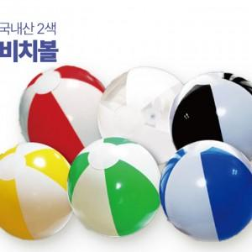

【상세/제작정보】 | 풀칼라인쇄 가능한 비치볼

【인쇄/포장옵션】 | 실크, 풀칼라 / 포장불가능

【공급단가】 | 수량 | 100~ | 300~ | 500~ | 1,000~ | 3,000~
*VAT별도 | 단가 | 3,100원 | 2,990원 | 2,870원 | 2,760원 | 2,690원

【상품 URL】 | http://www.easy1.co.kr/src/goods_detail.php?gdno=24077

